Regras
[APSFW0201] Painel do supervisor

Tela com título: | Painel do Supervisor
Trilha: | Início - Painel do supervisor
Código de tela: | [APSFW0201]
Perfil de acesso: | Usuário com perfil Supervisor
Seções: | Seção com título dinâmico de acordo com a localização do supervisor
 | Ciclos da equipe com ES, Início do ciclo, Corec, Estado (ordenar por ES)
 | Novas ESs
 | Subseção ESs
 | ARCs para análise com ES, Atividade, Grupo, R/C, Estado (ordernar por ES)

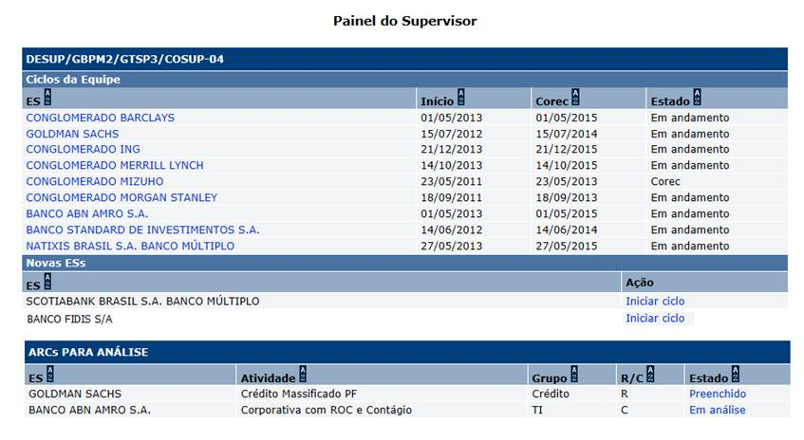
Protótipo:

 |  | Dados para Inclusão de ciclo:
 |  | Nome | Objetivo | Observações
 |  | Entidade Supervisionável | ESs que não possuem ciclo de supervisão | Não editável. Obrigatório. Preenchido automaticamente.
 |  | Data de início do ciclo | Informar a data do início do ciclo. | Editável. Obrigatório. Data no formato (dd/mm/aaaa) Valor inicial: data corrente. Valores válidos: data menor ou igual à data corrente. Substitui os conceitos de Data base original e Data base atual. Será usada para calcular a data prevista do corec.
 |  | Metodologia do ciclo SRC | Metodologia do ciclo SRC | Não editável. Obrigatório. Preenchido automaticamente com a metodologia default da ES. Não é exibida em tela.
 |  | Data prevista do corec | Data prevista do corec. | Não editável. Obrigatório. Preenchido automaticamente. Data no formato (dd/mm/aaaa) Valor inicial: data do início do ciclo + 1 ou 2 anos (de acordo com a prioridade). 1 ano (para ES com prioridade SIFI, muito alta e alta) 2 anos (para ES com prioridade média e baixa) Valores válidos: data maior ou igual à data corrente. Exibido apenas na tela do Perfil de risco.
 |  | Estado do ciclo SRC | Estado do ciclo SRC. Domínio 1 - Em andamento. 2 - corec. 3 - pós-corec. 4 - encerrado. 5 - excluído. | Não editável. Obrigatório. Preenchido automaticamente. Valor inicial: Em andamento. Exibido apenas na tela do Perfil de risco.
 |  | Supervisor titular | Supervisor titular | Não editável. Obrigatório. Preenchido automaticamente. A matrícula do supervisor é obtida via SIARH. Corresponde ao coordenador titulat da localização da equipe responsável pela ES. Obter unidade e nome do supervisor da ES via SIARH. Exibido apenas na tela do Perfil de risco.
 |  | Gerente do supervisor | Gerente do supervisor | Não editável. Obrigatório. Preenchido automaticamente. Corresponde ao chefe de subunidade titular do supervisor (via siarh). Obter unidade e nome do gerente do supervisor da ES via SIARH. Exibido apenas na tela do Perfil de risco.

 |  | Comandos disponíveis:
 |  | Nome | Objetivo | Observações
 |  | Ordenação de colunas | Comando de ordenação para as colunas das seções
 |  | Link de acesso a perfil de risco da ES | Exibir a tela [APSFW0202] Perfil de risco | No nome da ES na Seção Ciclos da equipe
 |  | Link de acesso a análise do ARC | Exibir a tela [APSFW0203] Análise do ARC | No estado do ARC na Seção ARCs para análise
 |  | Iniciar ciclo | Inclui um ciclo para a ES com matriz vazia. Exibir a tela [APSFW0102] Perfil de risco com perfil de risco vazio, com os dados do ciclo no cabeçalho: Situação - em andamento; Início - igual a data do início do ciclo informada; Corec previsto calculada; Supervisor titular (obtido no siarh); Gerente do supervisor titular (obtido no siarh). | A primeira ES se houver estará selecionada por default. Não será implementado agora.
 |  | Desistir e voltar | Volta para o Painel so Supervisor
 |  | Iniciar novo ciclo | Inclui um ciclo para a ES com matriz vazia. Exibir a tela [APSFW0102] Perfil de risco com perfil de risco vazio, com os dados do ciclo no cabeçalho: Situação - em andamento; Início - igual a data do início do ciclo informada; Corec previsto calculada; Supervisor titular (obtido no siarh); Gerente do supervisor titular (obtido no siarh). | A primeira ES se houver estará selecionada por default. Não será implementado agora.

Cenários de teste

Agrupar a maior quantidade de itens de teste no mesmo teste.

Dado que:
 | ES 01 | sem ciclo
 |  | pertence a outra equipe
 | ES 02 | sem ciclo
 |  | pertence equipe do supervisor
 | ES 03 | com ciclo em andamento (1º ciclo)
 |  | pertence equipe do supervisor
 |  | sem ARCs (matriz ainda não liberada)
 | ES 04 | com ciclo em andamento (havendo ciclo anterior no estado pós-corec)
 |  | pertence equipe do supervisor
 |  | apenas com os ARCs versionados do ciclo anterior que possivelmente estarão no estado previsto ou designado
 | ES 05 | com ciclo em andamento (havendo ciclo anterior no estado pós-corec)
 |  | pertence equipe do supervisor
 |  | com 5 ARCs distintos um para cada estado (previsto, em edição, preenchido, em análise, análise delegada)
 | ES 06 | com ciclo corec
 |  | pertence equipe do supervisor
 |  | com os ARCs possivelmente no estado previsto ou designado
 | ES 07 | O mesmo de ES 03 mas não pertencem a equipe
 | ES 08 | O mesmo de ES 04 mas não pertencem a equipe
 | ES 09 | O mesmo de ES 05 mas não pertencem a equipe
 | ES 10 | O mesmo de ES 06 mas não pertencem a equipe

Negócio:
 |  | Realizar os testes abaixo para usuário com perfil: | Supervisor

Caso de teste | Tipo | Cenário | Resultado | Mensagem
C001 | Falha | Incluir ciclo sem informar a ES. | Exibir mensagem de erro. | Campo "Entidade supervisionável" é de preenchimento obrigatório.
C002 | Falha | Teste de concorrência. Usuário A - Seleciona nova ES, informa Data de início de corec. Usuário B - Seleciona a mesma ES, informa Data de início do corec e aciona o comando Incluir ciclo. Usuário A - Aciona o comando Incluir ciclo. | Exibir mensagem de erro. | O registro atual foi modificado por outro usuário. Consulte o registro novamente.
C003 | Falha | Incluir ciclo, informar ES que possúi ciclo. | Exibir mensagem de erro. | Campo "Entidade supervisionável" inválido. Entidade supervisionável já possui ciclo de supervisão.
C004 | Falha | Incluir ciclo sem Data de início do ciclo. | Exibir mensagem de erro. | Campo "Data de início do ciclo" é de preenchimento obrigatório.
C005 | Falha | Incluir ciclo com Data de início do ciclo inválida. | Exibir mensagem de erro. | Campo "Data de início do ciclo" inválida.
C006 | Falha | Incluir ciclo com Data de início do ciclo maior que a data corrente. | Exibir mensagem de erro. | A data de início de ciclo deve ser menor ou igual à data corrente.
C007 | Falha | Incluir ciclo de ES Nova sem prioridade definida. | Exibir mensagem de erro. | Entidade supervisionável não possui prioridade definida.

Web
 |  | Realizar os testes abaixo para usuário com perfil: | Gerente, Administrador, Inspetor, Consulta, Comitê

Caso de teste | Tipo | Cenário | Resultado | Mensagem
C001 | Falha | Acessar a funcionalidade Painel do supervisor | Não permitir acesso. | Funcionalidade nome_da_funcionalidade não autorizada para o perfil nome_do_perfil.

 |  | Realizar os testes abaixo para usuário com perfil: | Supervisor

Caso de teste | Tipo | Cenário | Resultado | Mensagem
C001 | Sucesso | Acessar a funcionalidade Painel do supervisor. Equipe do Supervisor não possui ESs sob sua responsabilidade. ES 01, ES 07 a 10 | Permitir o acesso. Exibir mensagem nas três seções. | Nas três seções apresentar: "Nenhum registro que satisfaça os critérios de pesquisa foi encontrado. "
C002 | Sucesso | Acessar a funcionalidade Painel do supervisor. Incluir todas as ES 01 a 10. | Permitir o acesso. Conferir: Os ciclos e seus estados (em andamento, corec). As novas Ess. Os ARCs nos estados (Preenchido, Em análise) Demais informações da tela: Título, código da tela, trilha, seções, colunas, botões de comandos, ordenação, etc. Se alguma consulta não retornar registro exibir mensagem nas três seções. | N/A
C003 | Sucesso | Acessar link de ciclo da ES. Incluir todas as ES 01 a 10. | Permitir o acesso. Exibir [APSFW0202] Perfil de risco. Perfil de risco vigente. | N/A
C004 | Sucesso | Acessar link de ARCs. Incluir todas as ES 01 a 10. | Permitir o acesso. Exibir [APSFW0203] Análise do ARC. | N/A
C005 | Sucesso | Incluir ciclo informando ES e data de início de ciclo válida. | Permitir o acesso. Incluir ciclo para a ES com matriz vazia Exibir [APSFW0202] Perfil de risco. Perfil de risco vazio. | O ciclo foi incluído com sucesso, bem como o registro para análise quantitaviva. A matriz de riscos e controles está disponível para edição
C006 | Sucesso | Incluir ciclo informando ES e data de início de ciclo válida. Acionar o comando Desisitir e voltar | Permitir o acesso. Não incluir ciclo para a ES Exibir [APSFW0201] Painel do supervisor | N/A
C007 | Sucesso | Há uma ES nova sem prioridade definida. | Não exibir na Seção Novas ESs a ES sem prioridade definida.

